画面説明
SC_000_共通画面.xlsx
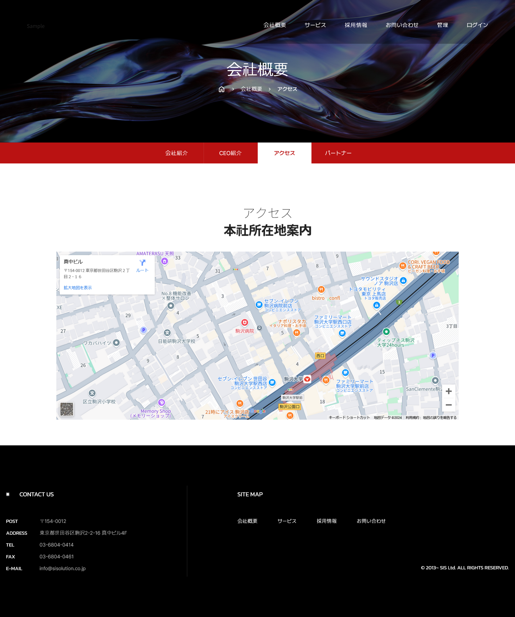 画面 | 画面紹介 | 操作
 | この画面はグーグルマップが表示されているページです。 グーグルマップには会社の位置が表示されています。 地図をクリックすると、会社の場所が表示されている地図リンクに遷移します。 地図の位置は管理者ページから変更できます。 | メイン画面を含め、大メニュー、小メニューから移動が可能です。
SC_002_会社概要_共通画面.xlsx
1
2
3
4

5
7
6
8

1
2

3

SC_000_共通画面.xlsx
26
35
27
36
37

